PORCENTAJES PRIMER INFORME
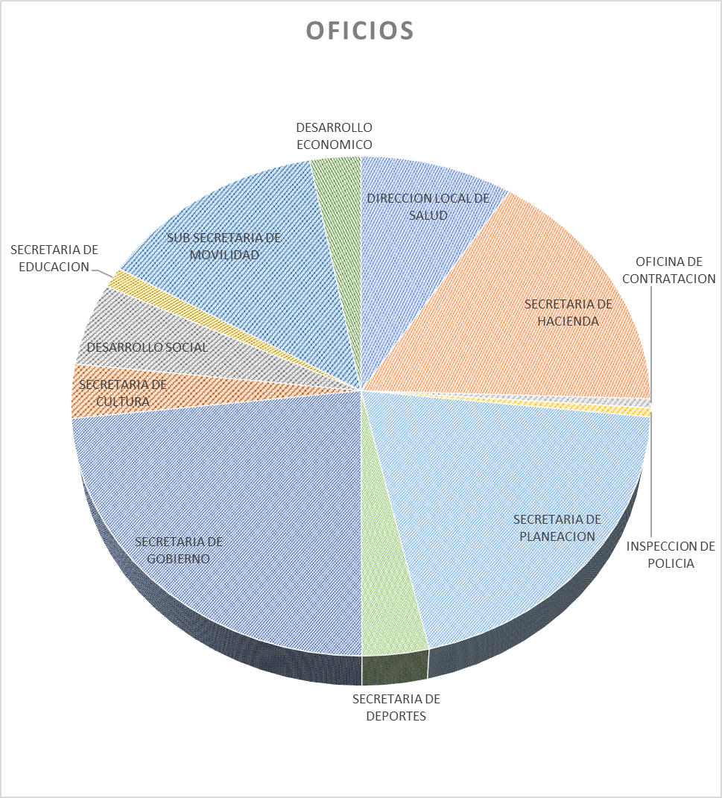
DESPACHO | NUMERO DE OFICIOS
DIRECCION LOCAL DE SALUD | 93
SECRETARIA DE HACIENDA | 169
OFICINA DE CONTRATACION | 7
INSPECCION DE POLICIA | 6
SECRETARIA DE PLANEACION | 203
SECRETARIA DE CULTURA | 36
SECRETARIA DE GOBIERNO | 239
SECRETARIA DE DEPORTES | 36
DESARROLLO SOCIAL Y COMUNITARIO | 55
SECRETARIA DE EDUCACION | 14
SUB- SECRETARIA DE MOVILIDAD | 139
DESARROLLO ECONOMICO | 31
TOTAL | 1,028

